Solicitud gráfica
 | Área: | Matemáticas |  |  | Fecha:
 | Grado: | 9 |  |  | 2015-11-18
 | Título del tema: | Competencias: sistemas de ecuaciones lineales en la literatura |  |  | ¿Cuaderno de estudio o recurso? | Recurso
 | Editor: | Kuisa Fernanda Nivia |  |  | Motor del recurso | F13

 | Código guión o recurso: | CN_08_01_REC10 | ← Para determinar este código, visite la hoja de Ayuda
 |  |  |  |  | ESPECIFICACIÓN DE ARCHIVOS A ENTREGAR
Núm. | Archivo Shutterstock o ruta en web | Imagen para: | Tipo | Ubicación de la imagen en el recurso F13 | Nombre imagen SMALL | Tamaño imagen SMALL | Nombre imagen ZOOM | Tamaño imagen ZOOM | Descripción | Observaciones
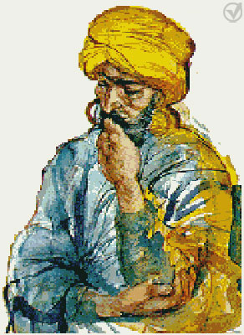
IMG01 | Imagen descrita en descripción | Recurso F13 | Fotografía | Simple | CN_08_01_REC10_IMG01n.jpg | 240 x 375 px | CN_08_01_REC10_IMG01a.jpg | 800 x 460 px | Imagen de persona árabe pensando o realizando cálculos matemáticos

